微生信示例035
group | groupA | groupA | groupA | groupA | groupB | groupB | groupB | groupB | 微生信，您身边的数据分析，可视化专家
sample | A1 | A2 | A3 | A4 | B1 | B2 | B3 | B4 | https://www.bioinformatics.com.cn/plot_basic_PCoA_plot_035
OTU1 | 8 | 4 | 7 | 0 | 4 | 1 | 7 | 5
OTU2 | 4 | 7 | 8 | 7 | 1 | 1 | 1 | 1 | 输出示例图
OTU3 | 7 | 1 | 10 | 3 | 5 | 2 | 1 | 1
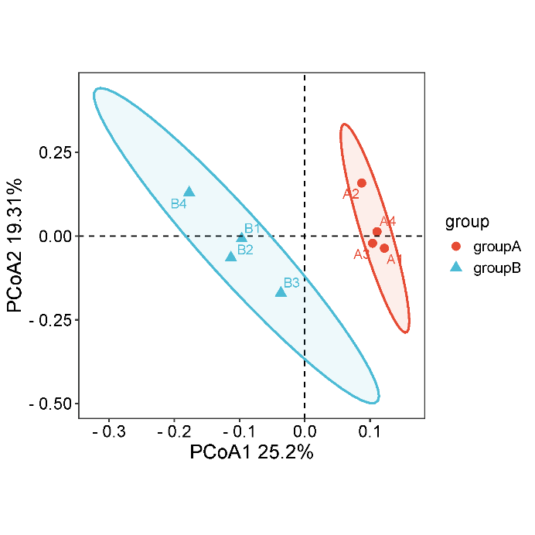
OTU4 | 3 | 9 | 8 | 6 | 5 | 6 | 9 | 1
OTU5 | 6 | 10 | 4 | 1 | 2 | 4 | 7 | 6
OTU6 | 1 | 8 | 6 | 9 | 4 | 2 | 0 | 5
OTU7 | 5 | 9 | 4 | 2 | 1 | 0 | 6 | 1
OTU8 | 10 | 1 | 8 | 1 | 4 | 3 | 3 | 1
OTU9 | 3 | 4 | 6 | 3 | 2 | 4 | 2 | 3
OTU10 | 10 | 1 | 7 | 10 | 5 | 4 | 7 | 1
OTU11 | 7 | 4 | 10 | 7 | 1 | 1 | 7 | 1
OTU12 | 4 | 3 | 6 | 4 | 6 | 1 | 5 | 1
OTU13 | 4 | 5 | 7 | 9 | 3 | 2 | 1 | 1
OTU14 | 10 | 1 | 8 | 2 | 6 | 7 | 3 | 4
OTU15 | 9 | 8 | 9 | 10 | 4 | 4 | 1 | 5
OTU16 | 6 | 10 | 7 | 7 | 2 | 2 | 2 | 1
OTU17 | 5 | 2 | 8 | 6 | 4 | 5 | 6 | 2
OTU18 | 9 | 2 | 1 | 8 | 2 | 0 | 1 | 2
OTU19 | 6 | 1 | 7 | 5 | 9 | 3 | 1 | 1
OTU20 | 7 | 9 | 8 | 4 | 9 | 2 | 1 | 1
OTU21 | 6 | 1 | 8 | 8 | 2 | 9 | 9 | 1
OTU22 | 4 | 12 | 3 | 8 | 2 | 9 | 8 | 0
OTU23 | 8 | 1 | 1 | 3 | 3 | 2 | 5 | 5 | 注意：
OTU24 | 9 | 5 | 4 | 7 | 3 | 9 | 4 | 1
OTU25 | 2 | 6 | 4 | 7 | 6 | 8 | 3 | 7
OTU26 | 10 | 1 | 1 | 1 | 8 | 3 | 0 | 5
OTU27 | 10 | 4 | 5 | 9 | 7 | 4 | 6 | 2 | 使用问题，或数据分析合作意向
OTU28 | 9 | 11 | 10 | 8 | 6 | 6 | 5 | 5 | 请微信扫码联系我们

OTU29 | 4 | 0 | 7 | 6 | 6 | 7 | 4 | 2
OTU30 | 10 | 2 | 4 | 8 | 3 | 2 | 0 | 3
OTU31 | 6 | 4 | 7 | 6 | 1 | 1 | 9 | 1
OTU32 | 0 | 2 | 0 | 4 | 2 | 8 | 5 | 4
OTU33 | 2 | 7 | 5 | 7 | 9 | 6 | 9 | 0
OTU34 | 7 | 9 | 9 | 10 | 8 | 3 | 2 | 5
OTU35 | 7 | 10 | 8 | 7 | 8 | 6 | 0 | 7
OTU36 | 3 | 9 | 9 | 8 | 7 | 5 | 5 | 5
OTU37 | 8 | 7 | 6 | 4 | 6 | 7 | 2 | 4
OTU38 | 3 | 5 | 9 | 6 | 2 | 5 | 8 | 6
OTU39 | 6 | 4 | 8 | 10 | 7 | 5 | 8 | 4
OTU40 | 1 | 8 | 8 | 8 | 2 | 4 | 2 | 7
OTU41 | 7 | 10 | 5 | 1 | 7 | 1 | 1 | 5
OTU42 | 11 | 7 | 3 | 9 | 6 | 0 | 1 | 4
OTU43 | 9 | 2 | 8 | 6 | 2 | 8 | 2 | 1
OTU44 | 5 | 3 | 7 | 5 | 4 | 5 | 9 | 2
OTU45 | 9 | 0 | 10 | 1 | 4 | 9 | 3 | 4
OTU46 | 4 | 2 | 8 | 2 | 5 | 7 | 9 | 1
OTU47 | 8 | 0 | 6 | 10 | 3 | 2 | 4 | 4
OTU48 | 10 | 6 | 10 | 9 | 1 | 7 | 6 | 2
OTU49 | 3 | 10 | 8 | 10 | 1 | 0 | 6 | 4
OTU50 | 6 | 7 | 1 | 5 | 6 | 5 | 5 | 3
OTU51 | 5 | 3 | 7 | 8 | 2 | 7 | 8 | 4
OTU52 | 7 | 8 | 4 | 1 | 4 | 5 | 5 | 5
OTU53 | 8 | 8 | 3 | 0 | 1 | 4 | 9 | 2
OTU54 | 6 | 10 | 7 | 6 | 5 | 2 | 2 | 4
OTU55 | 9 | 8 | 10 | 10 | 9 | 4 | 8 | 6
OTU56 | 7 | 9 | 1 | 4 | 7 | 7 | 3 | 8
OTU57 | 12 | 5 | 7 | 9 | 5 | 1 | 3 | 5
OTU58 | 13 | 6 | 1 | 3 | 2 | 7 | 6 | 4
OTU59 | 2 | 5 | 6 | 9 | 7 | 0 | 4 | 6
OTU60 | 10 | 7 | 1 | 4 | 4 | 8 | 9 | 3
OTU61 | 8 | 8 | 6 | 8 | 3 | 9 | 0 | 5
OTU62 | 0 | 1 | 1 | 1 | 8 | 4 | 7 | 1
OTU63 | 4 | 1 | 2 | 3 | 6 | 1 | 7 | 5
OTU64 | 4 | 10 | 5 | 10 | 3 | 7 | 7 | 4
OTU65 | 5 | 0 | 1 | 8 | 4 | 2 | 7 | 6
OTU66 | 0 | 4 | 8 | 3 | 1 | 5 | 8 | 2
OTU67 | 9 | 8 | 9 | 8 | 3 | 4 | 7 | 6
OTU68 | 2 | 9 | 6 | 5 | 4 | 6 | 0 | 7
OTU69 | 4 | 5 | 4 | 1 | 9 | 6 | 9 | 6
OTU70 | 7 | 7 | 5 | 8 | 2 | 4 | 9 | 3
OTU71 | 6 | 9 | 3 | 7 | 5 | 4 | 8 | 1
OTU72 | 14 | 1 | 4 | 6 | 7 | 3 | 9 | 2
OTU73 | 6 | 9 | 4 | 6 | 5 | 4 | 6 | 2
OTU74 | 1 | 0 | 2 | 1 | 1 | 1 | 8 | 7
OTU75 | 2 | 4 | 9 | 6 | 7 | 8 | 8 | 3
OTU76 | 3 | 9 | 7 | 7 | 8 | 5 | 3 | 4
OTU77 | 3 | 4 | 7 | 8 | 4 | 2 | 2 | 5
OTU78 | 12 | 9 | 3 | 2 | 4 | 3 | 9 | 2
OTU79 | 8 | 0 | 8 | 4 | 4 | 3 | 8 | 5
OTU80 | 7 | 8 | 3 | 2 | 3 | 3 | 9 | 9
OTU81 | 4 | 6 | 2 | 8 | 3 | 8 | 4 | 6
OTU82 | 4 | 7 | 1 | 10 | 7 | 9 | 6 | 3
OTU83 | 4 | 2 | 7 | 4 | 5 | 0 | 9 | 2
OTU84 | 8 | 4 | 7 | 2 | 6 | 7 | 8 | 4
OTU85 | 7 | 5 | 7 | 2 | 6 | 6 | 6 | 8
OTU86 | 5 | 2 | 9 | 5 | 6 | 1 | 5 | 5
OTU87 | 4 | 3 | 5 | 4 | 2 | 3 | 4 | 5
OTU88 | 2 | 1 | 2 | 5 | 4 | 4 | 9 | 3
OTU89 | 12 | 10 | 7 | 8 | 4 | 4 | 1 | 9
OTU90 | 4 | 6 | 2 | 4 | 0 | 3 | 4 | 5
OTU91 | 4 | 5 | 3 | 8 | 3 | 6 | 5 | 5
OTU92 | 1 | 10 | 2 | 10 | 9 | 9 | 0 | 1
OTU93 | 4 | 3 | 8 | 4 | 4 | 2 | 6 | 5
OTU94 | 10 | 10 | 10 | 4 | 1 | 3 | 6 | 3
OTU95 | 11 | 10 | 9 | 4 | 4 | 5 | 5 | 9
OTU96 | 6 | 0 | 7 | 3 | 5 | 9 | 3 | 9
OTU97 | 10 | 8 | 6 | 6 | 3 | 8 | 6 | 2
OTU98 | 1 | 10 | 10 | 2 | 0 | 2 | 7 | 7
OTU99 | 8 | 0 | 9 | 4 | 9 | 1 | 5 | 5
OTU100 | 12 | 11 | 8 | 9 | 3 | 2 | 4 | 2

